forma
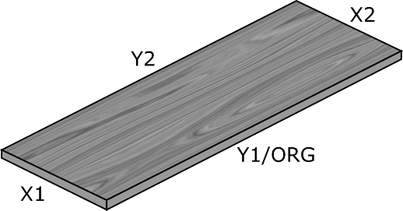
EE |  | Materjaliandmeid on uuendatud |  |  |  |  | 15.05.2026 |  | ver.2.3.
Tellimuse number | LPA161890 |  |  |  |  |  |  |  |  |  |  |  | Var aplīmēt 2 garās malas, ja šaurā ir >57mm
Tellimuse kuupäev | 2026-05-15T00:00:00Z |  |  |  |  |  |  |  |  |  |  |  | Nevar izpildīt dēļ CNC ierobežojuma: MIN 40x155 mm; MAX 1600x3000 mm
Klient | PAKKUMINE
E-mail |  |  | Mob.
Kliendiprojekt nr.
Kliendi nr.
 |  |  |  |  |  | N-ühetooniline dekoor; Y-paralleelne pikkusega;X-paralleelne laiusega |  |  |  |  | Viga kontrollimisel
Detaili nimetus | Joonise nr * | Tootekood | Detaili mõõdud |  |  |  | ABS servakantide paigaldamine |  |  |  |  |  |  | Äärekontroll
 |  |  | Pikkus Y | Laius X | Kogus | Puidusüü asetsemine | Pikkus Y1 | Pikkus Y2 | Laius X1 | Laius X2 | Materjali kontroll | Koguse kontrollimine | Kiudsuuna test | Kaunistus ja laius | Kaunistus ja laius | Kaunistus ja laius | Kaunistus ja laius
Detaili nimetus |  | 73.F416.10 | 2770 | 1100 | 2 | Y | 74R.F416.2.23 | 74R.F416.2.23 | 74R.F416.2.23 | 74R.F416.2.23 | ✔ | ✔ | ✔ | ✔ | ✔ | ✔ | ✔
Detaili nimetus |  | 73.H1399.10 | 2770 | 1100 | 18 | Y | 74R.H1399.2.23 | 74R.H1399.2.23 | 74R.H1399.2.23 | 74R.H1399.2.23 | ✔ | ✔ | ✔ | ✔ | ✔ | ✔ | ✔
...

